Лист1
Реестр самовольно установленных элементов на территории Ленинского района
№ п/п | Фото | Местонахождение (адрес) | Объект | Дата выявления | Ссылка на публикацию акта о выявлении на сайте администрации | Номер и дата публикации уведомления и актов в газете "Берег" | Сведения о дате демонтажа и месте складирования
1 | 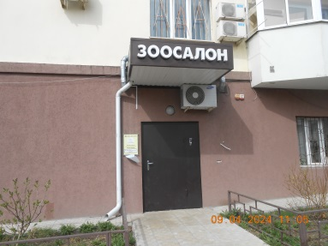 | 20-летия октября, 22 | Зоосалон | 2024-04-09 | публикация от 10.04.2024 https://voronezh-city.ru/economics/property/detail.php?ID=47621 | 25 (2773) от 12.04.2024 27 (2775) от 19.04.2024
2 | 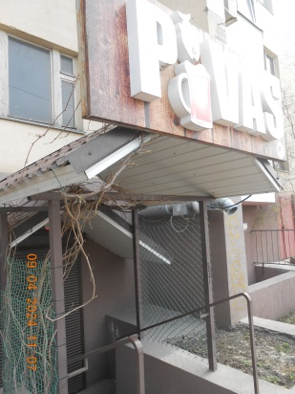 |  | Пивас | 2024-04-09 | публикация от 10.04.2024 https://voronezh-city.ru/economics/property/detail.php?ID=47621 | 25 (2773) от 12.04.2024 27 (2775) от 19.04.2024
3 | 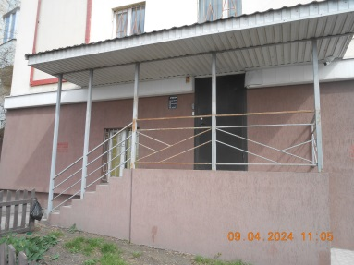 |  | Unison
4 | 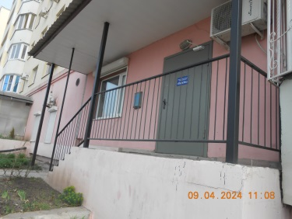 |  | ООО "ПолиТех"
5 | 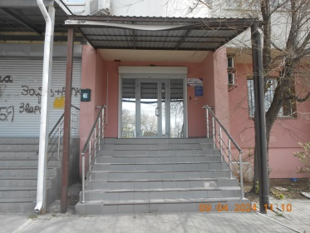 | 20-летия октября, 24 | ООО "Энергоимпульс"
6 | 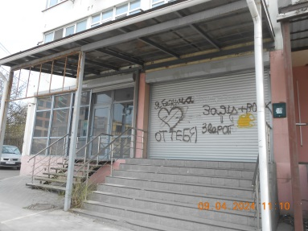 |  | неизвестная входная группа
7 | 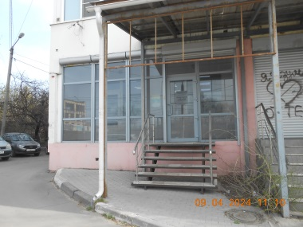 |  | Хеппи Бокс 36
8 | 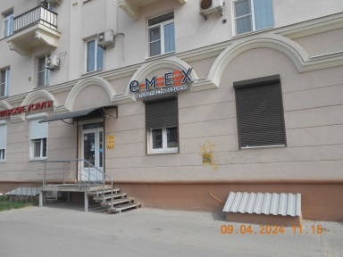 | 20-летия октября, 36 | Emex автозапчасти | 2024-04-09 | публикация от 10.04.2024 https://voronezh-city.ru/economics/property/detail.php?ID=47621 | 25 (2773) от 12.04.2024 27 (2775) от 19.04.2024
9 | 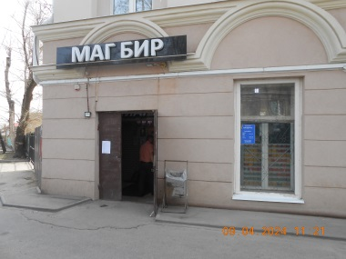 |  | Маг бир | 2024-04-09 | публикация от 10.04.2024 https://voronezh-city.ru/economics/property/detail.php?ID=47621 | 25 (2773) от 12.04.2024 27 (2775) от 19.04.2024
10 | 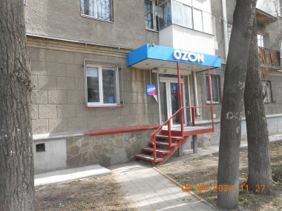 | 20-летия октября, 38 | ОЗОН | 2024-04-09 | публикация от 10.04.2024 https://voronezh-city.ru/economics/property/detail.php?ID=47621 | 25 (2773) от 12.04.2024 27 (2775) от 19.04.2024
11 | 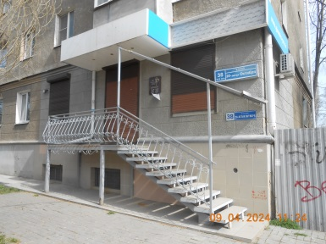 |  | NP Наталья Писарева косметолог | 2024-04-09 | публикация от 10.04.2024 https://voronezh-city.ru/economics/property/detail.php?ID=47621 | 25 (2773) от 12.04.2024 27 (2775) от 19.04.2024
12 | 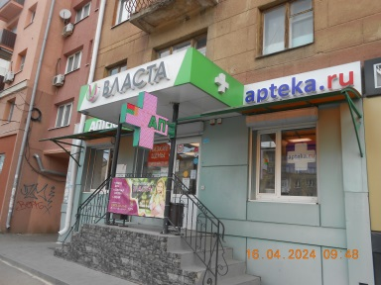 | 20-летия октября, 40 | Аптека Власта | 2024-04-16 | публикация от 19.04.2024 https://voronezh-city.ru/economics/property/detail.php?ID=47621 | 28 от 23.04.2024
13 | 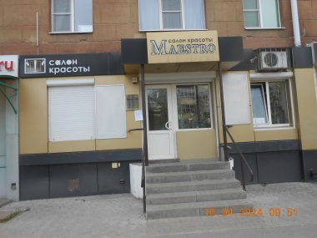 |  | Салон красоты Маэстро | 2024-04-16 | публикация от 19.04.2024 https://voronezh-city.ru/economics/property/detail.php?ID=47621 | 28 от 23.04.2024
14 | 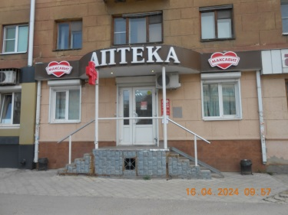 |  | Аптека Маскавит | 2024-04-16 | публикация от 19.04.2024 https://voronezh-city.ru/economics/property/detail.php?ID=47621 | 28 от 23.04.2024
15 | 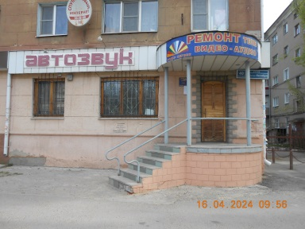 |  | Автозвук | 2024-04-16 | публикация от 19.04.2024 https://voronezh-city.ru/economics/property/detail.php?ID=47621 | 28 от 23.04.2024
16 | 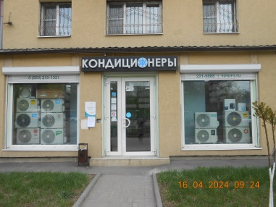 | 20-летия октября, 44 | Кондиционеры | 2024-04-16 | публикация от 19.04.2024 https://voronezh-city.ru/economics/property/detail.php?ID=47621 | 28 от 23.04.2024
17 | 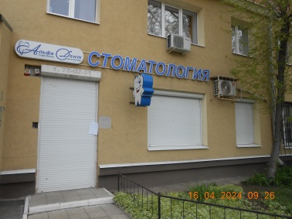 |  | Стоматология | 2024-04-16 | публикация от 19.04.2024 https://voronezh-city.ru/economics/property/detail.php?ID=47621 | 28 от 23.04.2024
18 | 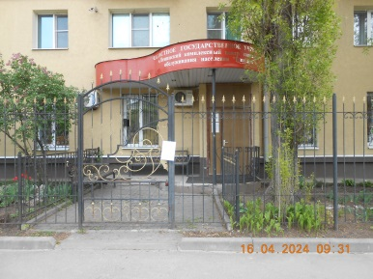 |  | Центр Социального обслуживания | 2024-04-16 | публикация от 19.04.2024 https://voronezh-city.ru/economics/property/detail.php?ID=47621 | 28 от 23.04.2024
19 | 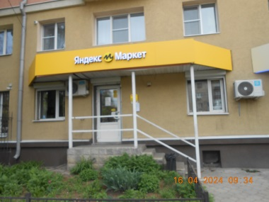 |  | Яндекс маркет | 2024-04-16 | публикация от 19.04.2024 https://voronezh-city.ru/economics/property/detail.php?ID=47621 | 28 от 23.04.2024
20 | 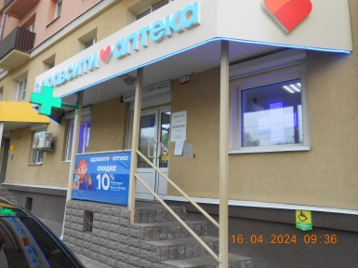 |  | Аптека здравсити | 2024-04-16 | публикация от 19.04.2024 https://voronezh-city.ru/economics/property/detail.php?ID=47621 | 28 от 23.04.2024
21 | 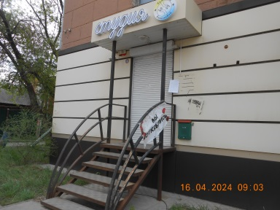 | 20-летия Октября, 46 | Студия Татьяны Алексеевой | 2024-04-16 | публикация от 19.04.2024 https://voronezh-city.ru/economics/property/detail.php?ID=47621 | 28 от 23.04.2024
22 | 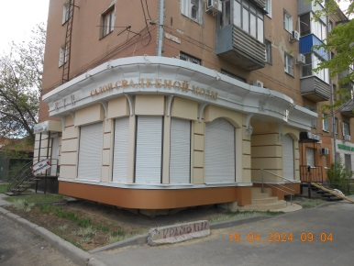 |  | Катрин | 2024-04-16 | публикация от 19.04.2024 https://voronezh-city.ru/economics/property/detail.php?ID=47621 | 28 от 23.04.2024
23 | 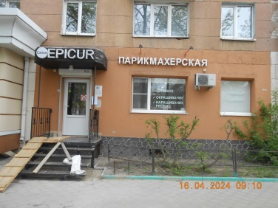 |  | Парикмахерская EPICUR | 2024-04-16 | публикация от 19.04.2024 https://voronezh-city.ru/economics/property/detail.php?ID=47621 | 28 от 23.04.2024
24 | 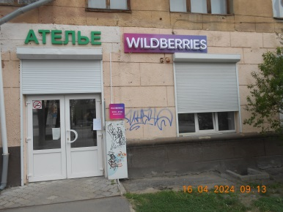 |  | WILDBERRIES | 2024-04-16 | публикация от 19.04.2024 https://voronezh-city.ru/economics/property/detail.php?ID=47621 | 28 от 23.04.2024
25 | 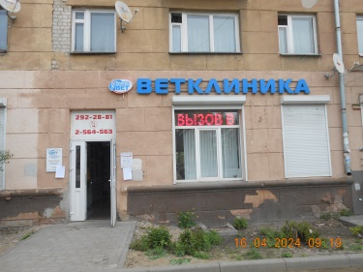 |  | Ветклиника | 2024-04-16 | публикация от 19.04.2024 https://voronezh-city.ru/economics/property/detail.php?ID=47621 | 28 от 23.04.2024
26 | 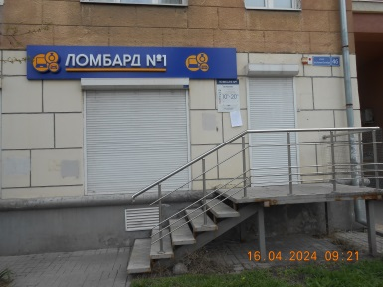 |  | Ломбард Технохенд | 2024-04-16 | публикация от 19.04.2024 https://voronezh-city.ru/economics/property/detail.php?ID=47621 | 28 от 23.04.2024
27 | 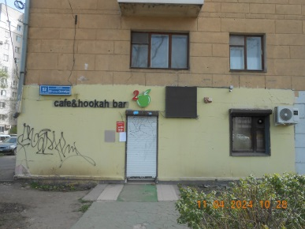 | 20-летия Октября, 52 | café & hookah bar Двойное яблоко | 2024-04-11 | публикация от 15.04.2024 от 16.04.2024 https://voronezh-city.ru/economics/property/detail.php?ID=47621 | 27 (2775) от 19.04.2024
28 | 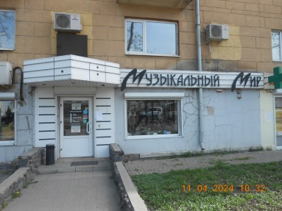 |  | Музыкальный мир | 2024-04-11 | публикация от 15.04.2024 от 16.04.2024 https://voronezh-city.ru/economics/property/detail.php?ID=47621 | 27 (2775) от 19.04.2024
29 | 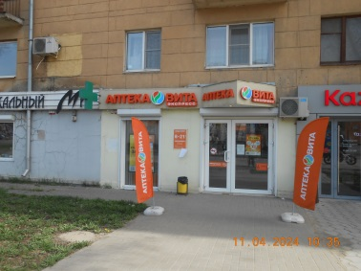 |  | Аптека Вита | 2024-04-11 | публикация от 15.04.2024 от 16.04.2024 https://voronezh-city.ru/economics/property/detail.php?ID=47621 | 27 (2775) от 19.04.2024
30 | 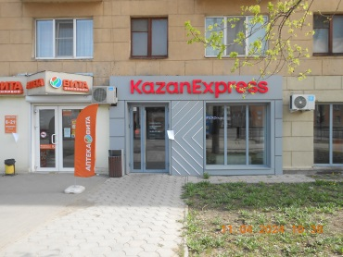 |  | Казан экспресс | 2024-04-11 | публикация от 15.04.2024 от 16.04.2024 https://voronezh-city.ru/economics/property/detail.php?ID=47621 | 27 (2775) от 19.04.2024
31 | 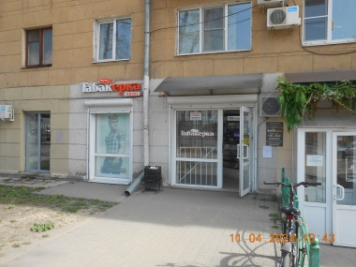 |  | Табакерка | 2024-04-11 | публикация от 15.04.2024 от 16.04.2024 https://voronezh-city.ru/economics/property/detail.php?ID=47621 | 27 (2775) от 19.04.2024
32 | 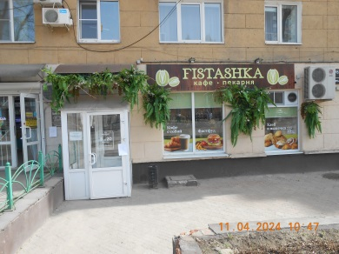 |  | Fistashka кафе пекарня | 2024-04-11 | публикация от 15.04.2024 от 16.04.2024 https://voronezh-city.ru/economics/property/detail.php?ID=47621 | 27 (2775) от 19.04.2024
33 | 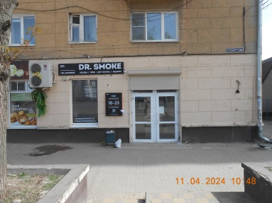 |  | Dr.Smoke кальянная сеть | 2024-04-11 | публикация от 15.04.2024 от 16.04.2024 https://voronezh-city.ru/economics/property/detail.php?ID=47621 | 27 (2775) от 19.04.2024
34 | 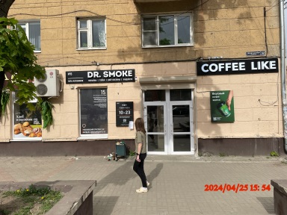 |  | Coffee like | 2024-04-25
35 | 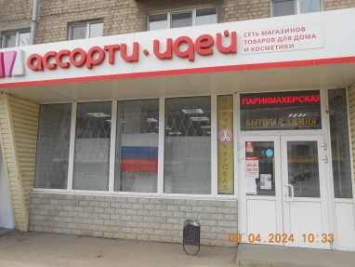 | 20-летия Октября, 61 | Парикмахерская | 2024-04-09
36 | 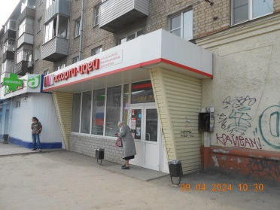 |  | Ассорти идей | 2024-04-09 | публикация от 10.04.2024 https://voronezh-city.ru/economics/property/detail.php?ID=47621 | 25 (2773) от 12.04.2024 27 (2775) от 19.04.2024
37 | 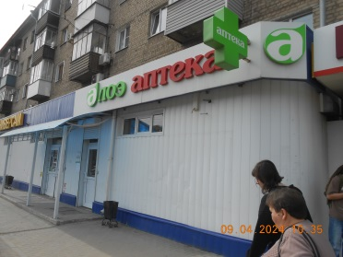 |  | Аптека Алоэ | 2024-04-09 | публикация от 10.04.2024 https://voronezh-city.ru/economics/property/detail.php?ID=47621 | 25 (2773) от 12.04.2024 27 (2775) от 19.04.2024
38 | 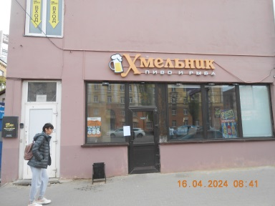 | 20-летия Октября, 66 | Хмельник Пиво и рыба | 2024-04-16 | публикация от 19.04.2024 https://voronezh-city.ru/economics/property/detail.php?ID=47621 | 28 от 23.04.2024
39 | 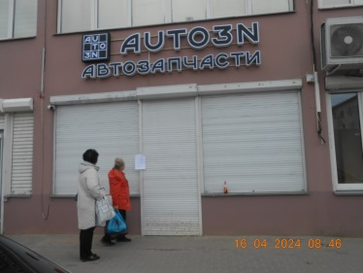 |  | AUTO3N Автозапчасти | 2024-04-16 | публикация от 19.04.2024 https://voronezh-city.ru/economics/property/detail.php?ID=47621 | 28 от 23.04.2024
40 | 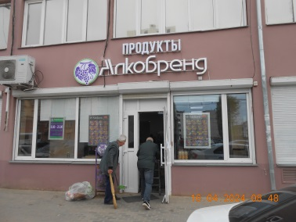 |  | Продукты Алкобренд | 2024-04-16 | публикация от 19.04.2024 https://voronezh-city.ru/economics/property/detail.php?ID=47621 | 28 от 23.04.2024
41 | 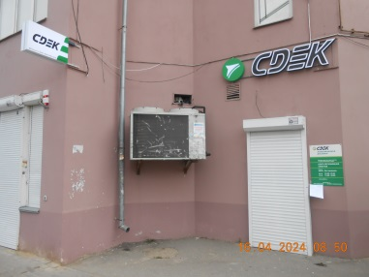 |  | CDEK | 2024-04-16 | публикация от 19.04.2024 https://voronezh-city.ru/economics/property/detail.php?ID=47621 | 28 от 23.04.2024
42 | 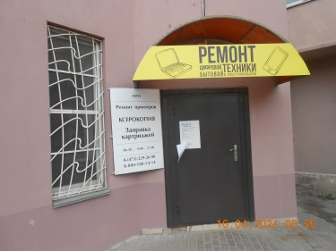 |  | Ремонт цифровой и бытовой техники | 2024-04-16 | публикация от 19.04.2024 https://voronezh-city.ru/economics/property/detail.php?ID=47621 | 28 от 23.04.2024
43 | 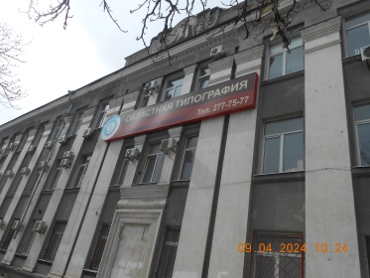 | 20-летия Октября, 73а | Воронежская областная типография | 2024-04-09 | публикация от 10.04.2024 https://voronezh-city.ru/economics/property/detail.php?ID=47621 | 25 (2773) от 12.04.2024 27 (2775) от 19.04.2024
44 | 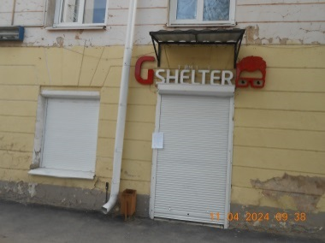 | 20-летия Октября, 86 | Gshelter | 2024-04-11 | публикация от 15.04.2024 https://voronezh-city.ru/economics/property/detail.php?ID=47621 | 27 (2775) от 19.04.2024
45 | 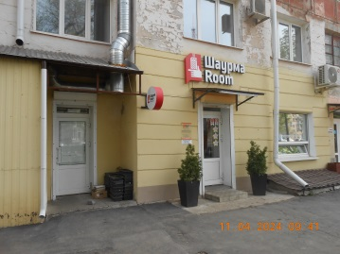 |  | Шаурма Room | 2024-04-11 | публикация от 15.04.2024 https://voronezh-city.ru/economics/property/detail.php?ID=47621 | 27 (2775) от 19.04.2024
46 | 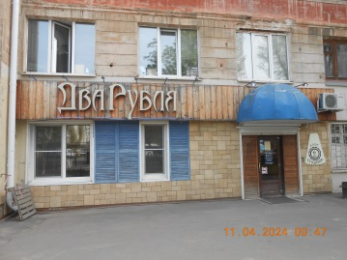 |  | Два рубля | 2024-04-11 | публикация от 15.04.2024 https://voronezh-city.ru/economics/property/detail.php?ID=47621 | 27 (2775) от 19.04.2024
47 | 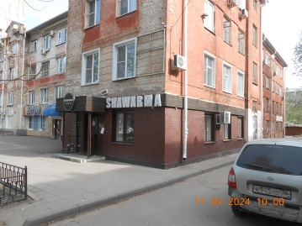 |  | SHAWARMA | 2024-04-11 | публикация от 15.04.2024 https://voronezh-city.ru/economics/property/detail.php?ID=47621 | 27 (2775) от 19.04.2024
48 | 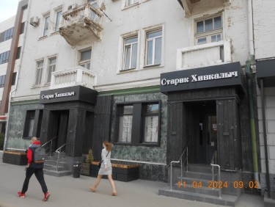 | 20-летия Октября, 88 | Старик Хинкалыч | 2024-04-11 | публикация от 15.04.2024 от 16.04.2024 https://voronezh-city.ru/economics/property/detail.php?ID=47621 | 27 (2775) от 19.04.2024
49 | 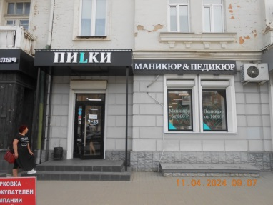 |  | Пилки Парикмахерская | 2024-04-11 | публикация от 15.04.2024 от 16.04.2024 https://voronezh-city.ru/economics/property/detail.php?ID=47621 | 27 (2775) от 19.04.2024
50 | 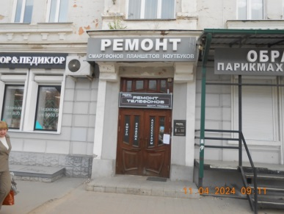 |  | Ремонт смартфотов планшетов ноутбуков | 2024-04-11 | публикация от 15.04.2024 от 16.04.2024 https://voronezh-city.ru/economics/property/detail.php?ID=47621 | 27 (2775) от 19.04.2024
51 |  |  | ОБРАЗ Парикмахерская | 2024-04-11 | публикация от 15.04.2024 от 16.04.2024 https://voronezh-city.ru/economics/property/detail.php?ID=47621 | 27 (2775) от 19.04.2024
52 |  |  | ОПТИКА Эталон зрения | 2024-04-11 | публикация от 15.04.2024 от 16.04.2024 https://voronezh-city.ru/economics/property/detail.php?ID=47621 | 27 (2775) от 19.04.2024
53 |  |  | Кофеин | 2024-04-11 | публикация от 15.04.2024 от 16.04.2024 https://voronezh-city.ru/economics/property/detail.php?ID=47621 | 27 (2775) от 19.04.2024
54 |  |  | Аллигатор | 2024-04-11 | публикация от 15.04.2024 от 16.04.2024 https://voronezh-city.ru/economics/property/detail.php?ID=47621 | 27 (2775) от 19.04.2024
55 |  | 20-летия Октября, 90а | Многоклиника
56 |  |  | Травм нет
57 |  | 20-летия Октября, 92 | нотариус | 2024-04-16 | публикация от 19.04.2024 https://voronezh-city.ru/economics/property/detail.php?ID=47621 | 28 от 23.04.2024
58 |  |  | Гитары Муз Bнтсрумент | 2024-04-16 | публикация от 19.04.2024 https://voronezh-city.ru/economics/property/detail.php?ID=47621 | 28 от 23.04.2024
59 |  |  | Двери Гаридиан | 2024-04-16 | публикация от 19.04.2024 https://voronezh-city.ru/economics/property/detail.php?ID=47621 | 28 от 23.04.2024
60 |  |  | Эра стоматология | 2024-04-16 | публикация от 19.04.2024 https://voronezh-city.ru/economics/property/detail.php?ID=47621 | 28 от 23.04.2024
61 |  |  | Фонд зациты должников
62 |  |  | Аттис
63 |  |  | Оптика Глаз
64 |  |  | PROAPPLE
65 |  |  | Султан
66 |  |  | Медтех
67 |  |  | неизвестная входная группа | 2024-04-16 | публикация от 19.04.2024 https://voronezh-city.ru/economics/property/detail.php?ID=47621 | 28 от 23.04.2024
68 |  |  | FABI | 2024-04-16 | публикация от 19.04.2024 https://voronezh-city.ru/economics/property/detail.php?ID=47621 | 28 от 23.04.2024
69 |  | 20-летия Октября, 95б | VYACHESLAV SVETKIN | 2024-04-09 | публикация от 10.04.2024 https://voronezh-city.ru/economics/property/detail.php?ID=47621 | 25 (2773) от 12.04.2024 27 (2775) от 19.04.2024
70 |  |  | Печатка | 2024-04-09 | публикация от 10.04.2024 https://voronezh-city.ru/economics/property/detail.php?ID=47621 | 25 (2773) от 12.04.2024 27 (2775) от 19.04.2024
71 |  | 20-летия Октября, 101 | Coffee like | 2024-04-16 | публикация от 19.04.2024 https://voronezh-city.ru/economics/property/detail.php?ID=47621 | 28 от 23.04.2024
72 |  |  | Бир Мир | 2024-04-09 | публикация от 10.04.2024 https://voronezh-city.ru/economics/property/detail.php?ID=47621 | 25 (2773) от 12.04.2024 27 (2775) от 19.04.2024
73 |  |  | Кофейня ФУРО | 2024-04-09 | публикация от 10.04.2024 https://voronezh-city.ru/economics/property/detail.php?ID=47621 | 25 (2773) от 12.04.2024 27 (2775) от 19.04.2024
74 |  |  | STRIKE CUBER | 2024-04-09 | публикация от 10.04.2024 https://voronezh-city.ru/economics/property/detail.php?ID=47621 | 25 (2773) от 12.04.2024 27 (2775) от 19.04.2024
75 |  | 20-летия Октября, 105к1 | Центр ипотечного кредитования | 2024-04-09 | публикация от 10.04.2024 https://voronezh-city.ru/economics/property/detail.php?ID=47621 | 25 (2773) от 12.04.2024 27 (2775) от 19.04.2024
76 |  | 20-летия Октября, 105к2 | Почта России
77 |  |  | Женская одежда
78 |  |  | Ремонт обуви | 2024-04-09 | публикация от 10.04.2024 https://voronezh-city.ru/economics/property/detail.php?ID=47621 | 25 (2773) от 12.04.2024 27 (2775) от 19.04.2024
79 |  |  | Мужская одежда и обувь | 2024-04-09 | публикация от 10.04.2024 https://voronezh-city.ru/economics/property/detail.php?ID=47621 | 25 (2773) от 12.04.2024 27 (2775) от 19.04.2024
80 |  |  | Мужская парикмахерская | 2024-04-09 | публикация от 10.04.2024 https://voronezh-city.ru/economics/property/detail.php?ID=47621 | 25 (2773) от 12.04.2024 27 (2775) от 19.04.2024
81 |  |  | Чистка подушек | 2024-04-09 | публикация от 10.04.2024 https://voronezh-city.ru/economics/property/detail.php?ID=47621 | 25 (2773) от 12.04.2024 27 (2775) от 19.04.2024
82 |  |  | Копицентр COPY TOSHKA | 2024-04-09 | публикация от 10.04.2024 https://voronezh-city.ru/economics/property/detail.php?ID=47621 | 25 (2773) от 12.04.2024 27 (2775) от 19.04.2024
83 |  | 20-летия Октября, 105к3 | Озон | 2024-04-09 | публикация от 10.04.2024 https://voronezh-city.ru/economics/property/detail.php?ID=47621 | 25 (2773) от 12.04.2024 27 (2775) от 19.04.2024
84 |  |  | Студия красоты | 2024-04-09 | публикация от 10.04.2024 https://voronezh-city.ru/economics/property/detail.php?ID=47621 | 25 (2773) от 12.04.2024 27 (2775) от 19.04.2024
85 |  | Коьцовская, 37/1 | Аптека Вита-экспресс | 2024-05-16 | публикация от 20.05.2024 https://voronezh-city.ru/economics/property/detail.php?ID=47621 | 34 (2782) от 21.05.2024
86 |  |  | Стрижка Shop | 2024-05-16 | публикация от 20.05.2024 https://voronezh-city.ru/economics/property/detail.php?ID=47621 | 34 (2782) от 21.05.2024
87 |  |  | Космедэль магазин косметики | 2024-05-16 | публикация от 20.05.2024 https://voronezh-city.ru/economics/property/detail.php?ID=47621 | 34 (2782) от 21.05.2024
88 |  |  | СOMBI | 2024-05-16 | публикация от 20.05.2024 https://voronezh-city.ru/economics/property/detail.php?ID=47621 | 34 (2782) от 21.05.2024
89 |  |  | Счастье любит | 2024-05-16 | публикация от 20.05.2024 https://voronezh-city.ru/economics/property/detail.php?ID=47621 | 34 (2782) от 21.05.2024
90 |  | Кольцовская, 37/2 | OPTEKA ортопедические салоны | 2024-05-16 | публикация от 20.05.2024 https://voronezh-city.ru/economics/property/detail.php?ID=47621 | 34 (2782) от 21.05.2024
91 |  |  | Lee Wrangler | 2024-05-16 | публикация от 20.05.2024 https://voronezh-city.ru/economics/property/detail.php?ID=47621 | 34 (2782) от 21.05.2024
92 |  |  | WF ITALY | 2024-05-16 | публикация от 20.05.2024 https://voronezh-city.ru/economics/property/detail.php?ID=47621 | 34 (2782) от 21.05.2024
93 |  |  | FIX ZONE | 2024-05-16 | публикация от 20.05.2024 https://voronezh-city.ru/economics/property/detail.php?ID=47621 | 34 (2782) от 21.05.2024
94 |  |  | vape shop BAZOOKA store | 2024-05-16 | публикация от 20.05.2024 https://voronezh-city.ru/economics/property/detail.php?ID=47621 | 34 (2782) от 21.05.2024
95 |  |  | Элен | 2024-05-16 | публикация от 20.05.2024 https://voronezh-city.ru/economics/property/detail.php?ID=47621 | 34 (2782) от 21.05.2024
96 |  |  | Фото Цифровой фотоцентр | 2024-05-16 | публикация от 20.05.2024 https://voronezh-city.ru/economics/property/detail.php?ID=47621 | 34 (2782) от 21.05.2024
97 |  |  | Леди спорт | 2024-05-16 | публикация от 20.05.2024 https://voronezh-city.ru/economics/property/detail.php?ID=47621 | 34 (2782) от 21.05.2024
98 |  |  | Barber Shop мужские стрижки | 2024-05-16 | публикация от 20.05.2024 https://voronezh-city.ru/economics/property/detail.php?ID=47621 | 34 (2782) от 21.05.2024
99 |  | Кольцовская, 39 | Контактные линзы очки | 2024-05-14 | публикация от 15.05.2024 https://voronezh-city.ru/economics/property/detail.php?ID=47621 | 33 от 17.05.2024
100 |  |  | Венеция парики аксессуары женская одежда | 2024-05-14 | публикация от 15.05.2024 https://voronezh-city.ru/economics/property/detail.php?ID=47621 | 33 от 17.05.2024
101 |  |  | Монокль оптика | 2024-05-14 | публикация от 15.05.2024 https://voronezh-city.ru/economics/property/detail.php?ID=47621 | 33 от 17.05.2024
102 |  |  | Подиум женская одежда | 2024-05-14 | публикация от 15.05.2024 https://voronezh-city.ru/economics/property/detail.php?ID=47621 | 33 от 17.05.2024
103 |  |  | Социальная аптека | 2024-05-14 | публикация от 15.05.2024 https://voronezh-city.ru/economics/property/detail.php?ID=47621 | 33 от 17.05.2024
104 |  |  | Центрторг универсам | 2024-05-14 | публикация от 15.05.2024 https://voronezh-city.ru/economics/property/detail.php?ID=47621 | 33 от 17.05.2024
...

